상품제안서
베이스어스 차량용 충전기 초고속 멀티 자동차 시거잭 4포트 2U+2C 120W PPS | 상품코드: F31529

 |  |  |  |  |  |  | 02-412-0044 | www.easy1.co.kr
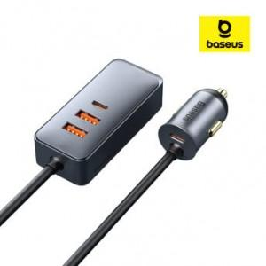

【상세/제작정보】

【인쇄/포장옵션】 | 레이저 / 시판박스

【공급단가】 | 수량 | 50~ | 100~ | 500~ | 1,000~ | 2,000~
*VAT별도 | 단가 | 22,800원 | 22,420원 | 21,850원 | 21,460원 | 20,900원

【상품 URL】 | https://dev.easy1.co.kr:443/src/goods_detail.php?gdno=31529

